2018_04_data
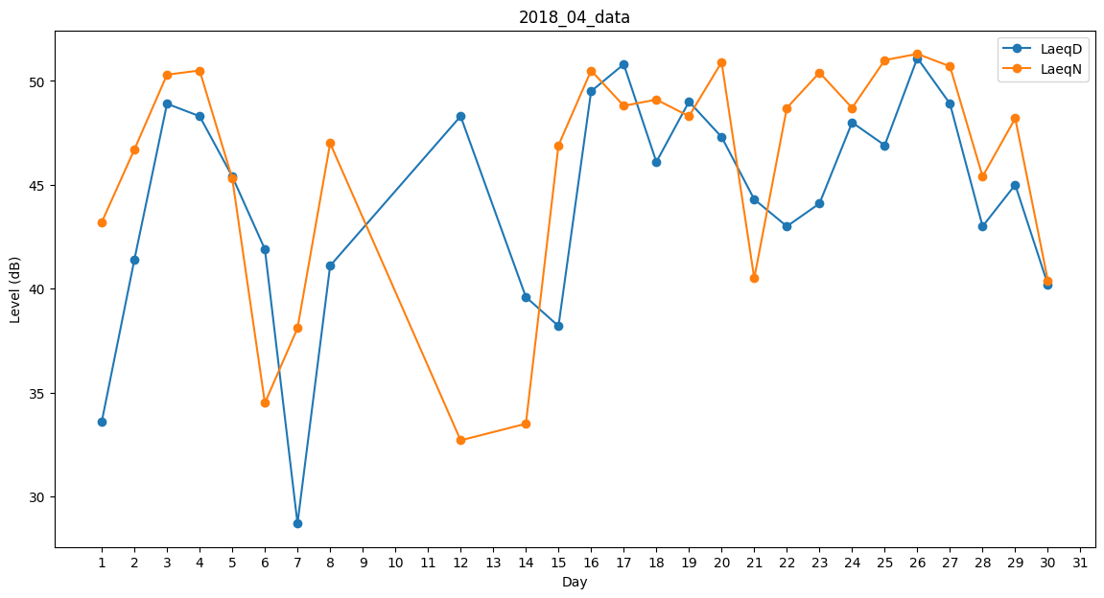
Day | LaeqD | LaeqN
1 | 33.6 | 43.2
2 | 41.4 | 46.7
3 | 48.9 | 50.3
4 | 48.3 | 50.5
5 | 45.4 | 45.3
6 | 41.9 | 34.5
7 | 28.7 | 38.1
8 | 41.1 | 47
9 | 42.9 | 0
10 | 0 | 0
11 | 40.7 | 0
12 | 48.3 | 32.7
13 | 0 | 47.5
14 | 39.6 | 33.5
15 | 38.2 | 46.9
16 | 49.5 | 50.5
17 | 50.8 | 48.8
18 | 46.1 | 49.1
19 | 49 | 48.3
20 | 47.3 | 50.9
21 | 44.3 | 40.5
22 | 43 | 48.7
23 | 44.1 | 50.4
24 | 48 | 48.7
25 | 46.9 | 51
26 | 51.1 | 51.3
27 | 48.9 | 50.7
28 | 43 | 45.4
29 | 45 | 48.2
30 | 40.2 | 40.4

